Calcul
 |  |  |  | Vous pouvez vous aider ces photographies pour déterminer la rugosité de votre terrain
 |  |  |  | 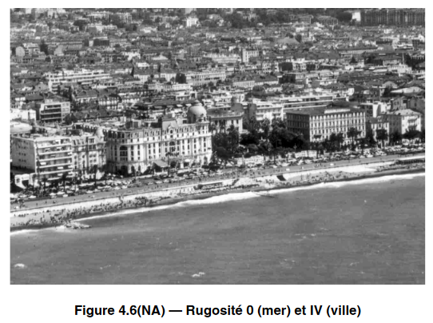 | 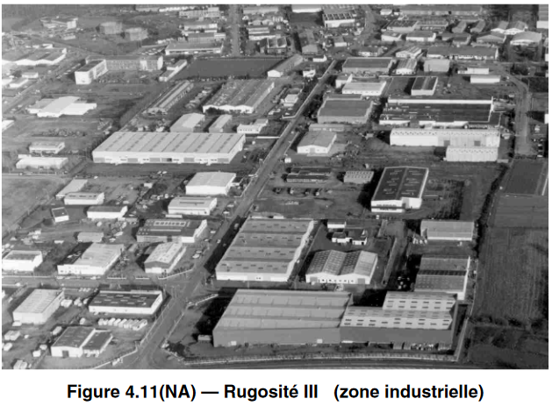
DETERMINER LA SECTION DES POTEAUX - CLOTURES GRILLAGEES

 | Cet outil permet de déterminer la section minimale de vos poteaux pour la fabrication de votre clôture de tennis.
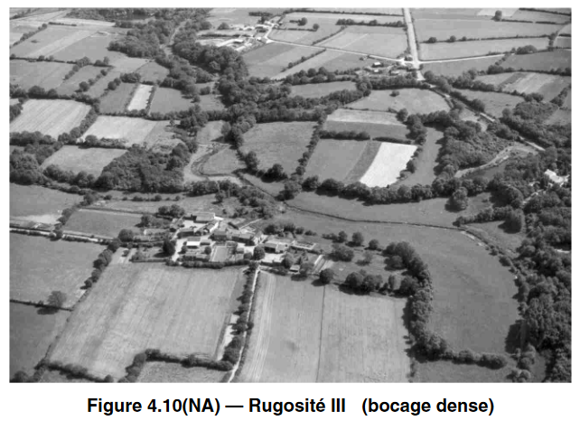
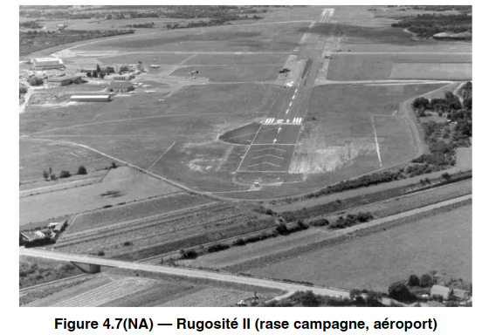
 | LOCALISATION DE L'INSTALLATON

 | DEPARTEMENT
 |  |  | Zone de vent
 | CANTON A DEFINIR | 01380 BAGE LE CHATEL
 |  | #N/A

 | TERRAIN |  | Rugosité du terrain

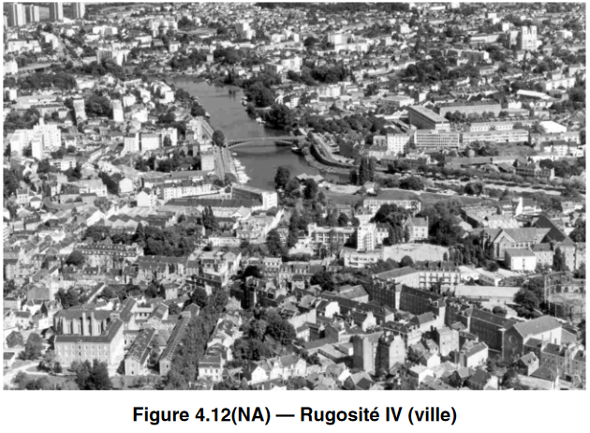
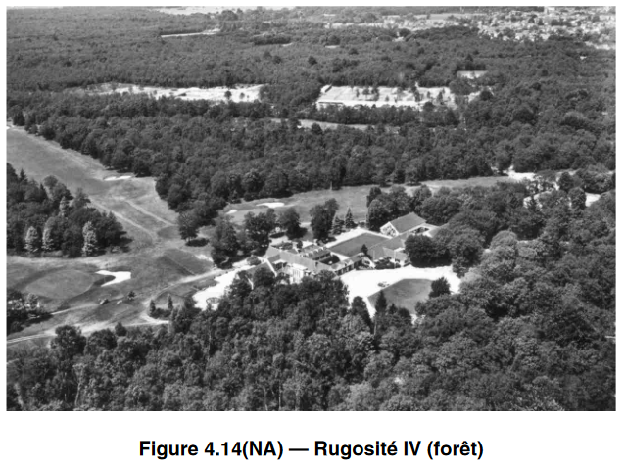
 | CONFIGURATION DE LA CLOTURE

 | Brise Vent

 | Hauteur

 | Entraxe poteaux

 | Section Minimale des poteaux

